SEIDEL EJ
DESAFIO 3 - CLASE 10
NOMBRE: | RUDDY DANIEL CRUZ CHURA
EJERCICIO:
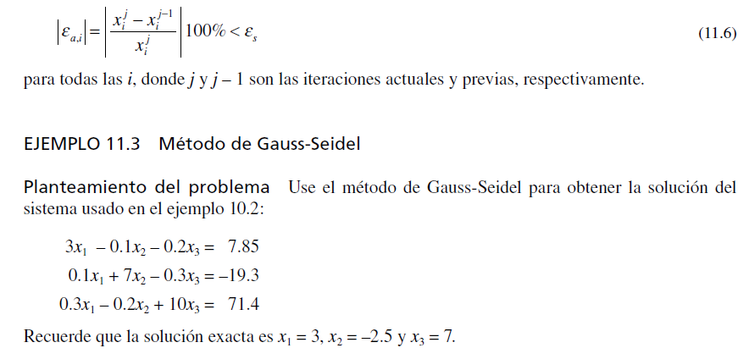

 |  |  | a |  |  | b
 |  | 3 | -0.1 | -0.2 |  | 7.85
 |  | 0.1 | 7 | -0.3 |  | -19.3
 |  | 0.3 | -0.2 | 10 |  | 71.4
 |  |  | inv(a) |  |  | x
 |  | 0.33248872134 | 0.0049440702058 | 0.006798096533 |  | 3
 |  | -0.0051817658888 | 0.1429026446 | 0.0041834440203 |  | -2.5
 |  | -0.010078296958 | 0.0027097307859 | 0.099879725984 |  | 7

 |  |  | Ax= b
 |  | 3 | -0.1 | -0.2 |  | 7.85
 |  | 0.1 | 7 | -0.3 |  | -19.3
 |  | 0.3 | -0.2 | 10 |  | 71.4

 |  | despejar los elementos de la diagonal |  |  | x= M x + c
 |  |  | M |  | c
 | x1 | 0 | 0.033333333333 | 0.066666666667 | 2.6166666667
 | x2 | -0.014285714286 | 0 | 0.042857142857 | -2.7571428571
 | x3 | -0.03 | 0.02 | 0 | 7.14

 |  | encontrar el alfa = indicador de convergencia

 | alfa1 | 0.1
 | alfa 2 | 0.057142857143 |  | si alfa <= 1 el sistema converge
 | alfa 3 | 0.05 |  | si alfa > 1 converge o lentamente o no converge
 | maximo | 0.1

 |  | 0 | 1 | 2 | 3 | 4 | 5 | 6 | 7 | 8 | 9 | 10 | 11 | 12
 | x1 | 0 | 2.6166666667 | 2.9905565079 | 3.0000318979 | 3.0000003525 | 2.9999999981 | 3 | 3 | 3 | 3 | 3 | 3 | 3
 | x2 | 0 | -2.7945238095 | -2.4996246848 | -2.4999879924 | -2.5000000358 | -2.5000000005 | -2.5 | -2.5 | -2.5 | -2.5 | -2.5 | -2.5 | -2.5
 | x3 | 0 | 7.0056095238 | 7.0002908111 | 6.9999992832 | 6.9999999887 | 7 | 7 | 7 | 7 | 7 | 7 | 7 | 7

 | E1 | 2.6166666667 | 0.37388984127 | 0.0094753899743 | 3.1545441536E-05 | 3.5441370372E-07 | 1.932510596E-09 | 1.2023715357E-11 | 1.0258460748E-13 | 4.4408920985E-16 | 0 | 0 | 0
 | E2 | 2.7945238095 | 0.29489912472 | 0.00036330754579 | 1.2043401556E-05 | 3.5298561851E-08 | 4.5832360129E-10 | 2.2635227026E-12 | 1.5987211555E-14 | 0 | 0 | 0 | 0
 | E3 | 7.0056095238 | 0.0053187127438 | 0.00029152785014 | 7.0549521514E-07 | 1.1338381789E-08 | 4.8808068698E-11 | 4.058975378E-13 | 2.6645352591E-15 | 0 | 0 | 0 | 0

 | ERROR | 7.0056095238 | 0.37388984127 | 0.0094753899743 | 3.1545441536E-05 | 3.5441370372E-07 | 1.932510596E-09 | 1.2023715357E-11 | 1.0258460748E-13 | 4.4408920985E-16 | 0 | 0 | 0

